改訂の目的・留意点
「がん相談対応評価表」（2026年改訂）A4サイズ 目的・留意点

◎A4サイズ作成の目的
これまでの「がん相談対応評価表（以下、評価表）」はA3サイズで出力し手書きいただく仕様でした。昨今のデジタル化に伴いまして、PC上で直接入力して保存やファイルの送受信ができ、A4サイズ（4枚）での出力もできるよう2023年度版を改訂しました。また、認定がん相談支援センターにおける部門内モニタリングの報告様式としても活用できるよう評価表の統一を図りました。これまでの評価表と少々仕様が異なり最初はご不便があるかと思いますが、皆様にご利用いただけますと幸いです。

◎使い方の留意点
・シートをコピーして各相談員の評価表としてご利用ください。その際、シート名をそれぞれの相談員氏名に書き換えてください。（ヘッダーに反映されます）

・改ページ設定をしています。印刷の際はプレビューなどでご確認ください。
・列（Excelの上にある横並びのAなど）の幅は変えないことをおすすめします。
・自由記載の文字数が多くなった場合には、行（Excelの左側にある番号１など）の幅を広げて調整してください。調整したい行の境目にカーソルを置くと、黒い2本の矢印が出てくるので、拡げたい幅までドラッグしてください。
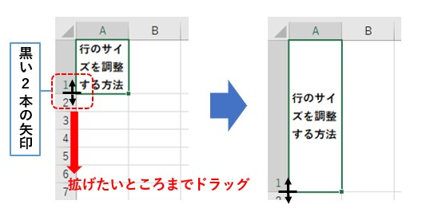

◎これまでの評価表との違い
以下に、主な変更点を列挙します。
・A3サイズではなく、A4サイズで出力して活用できるようにしました。
・Excelに直接入力でき、保存や送受信ができるようにしました。
・相談時間や逐語録の有無、相談の概要などを記入できるよう追加しました。
・点数の欄は、選択しやすいプルダウンにしました。
・項目「18.相談者が理解できる言葉で情報提供…」の網掛け説明文を「相談者のヘルスリテラシーに合わせた…」に変更しました。
・「Ⅲ.相談の総合評価」の視点を2種類にしました。
 | 以上

